2023_04_data
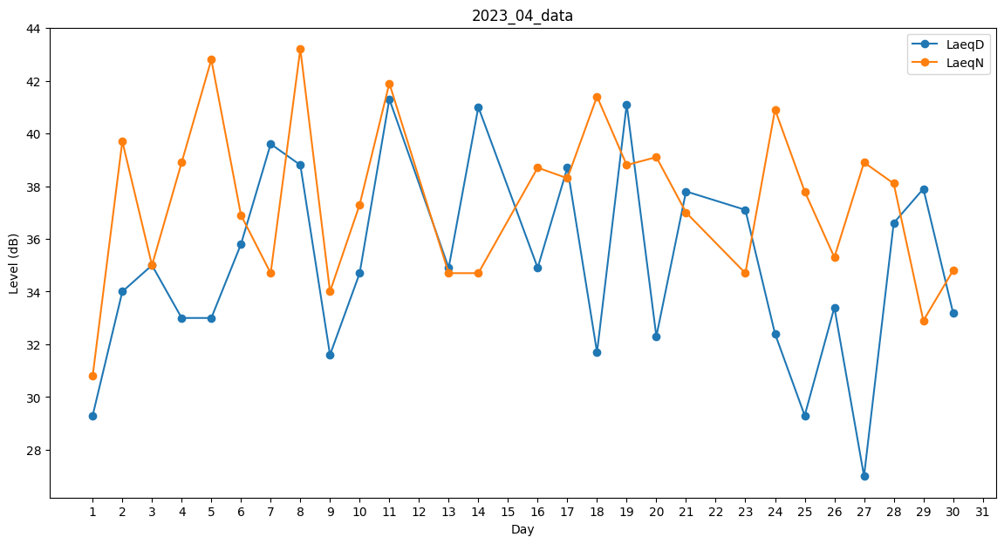
Day | LaeqD | LaeqN
1 | 29.3 | 30.8
2 | 34 | 39.7
3 | 35 | 35
4 | 33 | 38.9
5 | 33 | 42.8
6 | 35.8 | 36.9
7 | 39.6 | 34.7
8 | 38.8 | 43.2
9 | 31.6 | 34
10 | 34.7 | 37.3
11 | 41.3 | 41.9
12 | 0 | 40.2
13 | 34.9 | 34.7
14 | 41 | 34.7
15 | 32.4 | 0
16 | 34.9 | 38.7
17 | 38.7 | 38.3
18 | 31.7 | 41.4
19 | 41.1 | 38.8
20 | 32.3 | 39.1
21 | 37.8 | 37
22 | 33.1 | 0
23 | 37.1 | 34.7
24 | 32.4 | 40.9
25 | 29.3 | 37.8
26 | 33.4 | 35.3
27 | 27 | 38.9
28 | 36.6 | 38.1
29 | 37.9 | 32.9
30 | 33.2 | 34.8

